Xehetasuna
Airearen kalitate indizeak (IKA) biztanleei airearen kalitatearen berri modu argi eta errazean emateko balio du.
EAEko indizea airearen kalitatearen egoera definitzen duten bost kategoriatan dago banatuta: Oso ona, ona, hobetzeko modukoa, txarra eta oso txarra.
Honakoak dira indizea kalkulatzeko aintzat hartzen diren irizpideak:
- Kutsatzaile eta estazio bakoitzeko AKI bat ezartzen da; azken hori definitzeko kutsatzaile guztien arteko AKIrik okerrena erabiltzen da. |  |  |  |  |  |  |  | Airearen Kalitatearen Indize Nazionala onartzen duen 2019ko martxoaren 18ko TEC/351/2019 Aginduaren arabera:
- Kontzentrazio-tarteak zehazteko 102/2011 ED-an finkatutako balioak hartu dira kontuan.

Eguneko AKIa kalkulatzeko erabiltzen dira: * Eguneko batez bestekoen maximoak: NO2. * Zortziordukoen batez besteko mugikorren maximoak: CO eta O3. * Eguneko batez bestekoak: SO2, PM10 eta PM2,5. | Airearen kalitatearen egoera | NO2 | SO2 | CO | O3 | PM10 | PM2,5 | Airearen kalitatearen egoera | SO2 | NO2 | O3 | PM10 | PM2,5
Hurrengoak dira eguneko AKIaren kontzentrazio tarteak: | Oso ona | 0-50 | 0-50 | 0-5 | 0-60 | 0-25 | 0-16 | Oso ona | 0-100 µg/m3 | 0-40 µg/m3 | 0-80 µg/m3 | 0-20 µg/m3 | 0-10 µg/m3
 | Ona | 50-100 | 50-85 | 5-7 | 60-100 | 25-50 | 16-33 | Ona | 101-200 µg/m3 | 41-100 µg/m3 | 81-120 µg/m3 | 21-35 µg/m3 | 11-20 µg/m3
 | Hobetzeko modukoa | 100-200 | 85-125 | 7-10 | 100-140 | 50-65 | 33-39 | Hobetzeko modukoa | 201-350 µg/m3 | 101-200 µg/m3 | 121-180 µg/m3 | 36-50 µg/m3 | 21-25 µg/m3
 | Txarra | 200-400 | 125-200 | 10-15 | 140-160 | 65-85 | 39-50 | Txarra | 351-500 µg/m3 | 201-400 µg/m3 | 181-240 µg/m3 | 51-100 µg/m3 | 26-50 µg/m3
 | Oso txarra | >400 | >200 | >15 | >160 | >85 | >50 | Oso txarra | 501-1250 µg/m3 | 401-1000 µg/m3 | 241-600 µg/m3 | 101-1200 µg/m3 | 51-800 µg/m3

Eskualde bakoitzean sartutako udalak

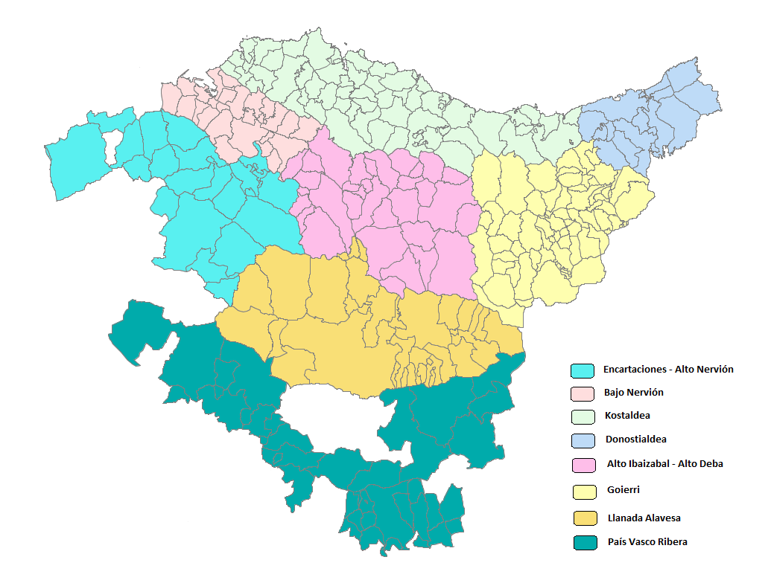
1.Enkarterriak - Nerbioi Garaia
Amurrio
Arakaldo
Arcentales
Arrankudiaga
Arrigoriaga
Artziniega
Ayala
Balmaseda
Carranza
Galdames
Gordexola
Güeñes
Lanestosa
Llodio
Okondo
Orduña
Orozko(BI)
Sopuerta
Trucios
Ugao-Miravalles
Zalla
Zeberio

2.Nerbioi Behera
Abanto
Alonsotegi
Barakaldo
Basauri
Berango
Bilbao
Derio
Erandio
Etxebarri
Galdakano
Getxo
Larrabetzu
Leioa
Lezama
Loiu
Muskiz
Ortuella
Portugalete
Santurtzi
Sestao
Sondika
Trapagaran
Zamudio
Zaratamo
Zierbena

3.Kostaldea
Aia
Aizarnazabal
Ajangiz
Amoroto
Arratzu
Arrieta
Aulesti
Bakio
Barrika
Bermeo
Berriatua
Busturia
Deba
Ea
Elantxobe
Elgoibar
Ereño
Errigoiti
Etxebarria
Forua
Fruiz
Gamiz-Fika
Gatika
Gautegiz Arteaga
Gernika-Lumo
Getaria
Gizaburuaga
Gorliz
Ibarrangelua
Ispaster
Kortezubi
Laukiz
Lekeitio
Lemoiz
Markina-Xemein
Maruri
Mendaro
Mendata
Mendexa
Meñaka
Morga
Mundaka
Mungia
Munitibar-Arbatzegi Gerrikaitz-
Murueta
Mutriku
Muxika
Nabarniz
Ondarroa
Orio
Plentzia
Sopelana
Sukarrieta
Urduliz
Zarautz
Zestoa
Ziortza bolibar
Zumaia

4.Donostialdea
Andoain
Astigarraga
Donostia
Hernani
Hondarribia
Irún
Lasarte-Oria
Lezo
Oiartzun
Pasaia
Renteria
Urnieta
Usurbil

5.Ibaizabal Garaia-Deba Garaia
Abadiño
Amorebieta-Etxano
Antzuola
Aramaio
Arantzazu
Areatza
Aretxabaleta
Arrasate
Artea
Atxondo
Bedia
Bergara
Berriz
Dima
Durango
Eibar
Elgeta
Elorrio
Ermua
Eskoriatza
Garay
Igorre
Iurreta
Izutza
Leintz-Gatzaga
Lemoa
Mallabia
Mañaria
Oñati
Soraluze
Zaldibar
Zeanuri

6.Goierri
Abaltzisketa
Aduna
Albiztur
Alegia
Alkiza
Altzaga
Altzo
Amezketa
Anoeta
Arama
Asteasu
Ataun
Azkoitia
Azpeitia
Bailiarrain
Beasain
Beizama
Belauntza
Berastegi
Berrobi
Bidania-Goiatz
Elduain
Errezil
Ezkio-Itsaso
Gabiria
Gaintza
Gaztelu
Hernialde
Ibarra
Idiazabal
Ikastegieta
Irura
Itsasondo
Larraul
Lazkao
Leaburu
Legazpi
Legorreta
Lizartza
Mutiloa
Olaberria
Ordizia
Orendain
Orexa
Ormaiztegi
Segura
Tolosa
Urretxu
Villabona
Zaldibia
Zegama
Zerain
Zizurkil
Zumarraga

7.Arabako Lautada
Alegría-Dulantzi
Arrazua-ubarrundia
Asparrena
Barundia
Cuartango
ElBurgo
Gasteiz
IruñadeOca
Iruraiz-gauna
Legutiano
Otxandio(BI)
Salvatierra
SanMillan
Ubide(BI)
Urkabustaiz
Zalduondo
Zigoitia
Zuia

8.Euskal Erribera
Añana
Armiñon
Arraia-Maeztu
BañosdeEbro
Berantevilla
Bernedo
Campezo
Cripan
ElCiego
ElVillar
Labastida
Laguardia
Lanciego
Langrán
Lantarón
LaPuebladeLabarca
Leza
MoredadeAlava
Navaridas
Oyon
Peñacerrada
RiberaAlta
RiberaBaja
Samaniego
Valdegovía
ValledeArana
VillanuevadeAlava
Yecora
Zambrana

